상품제안서
주문제작 캐릭터 홀드그립톡 | 상품코드: S01349

 |  |  |  |  |  |  | 02-713-8555 | www.synergygift.co.kr
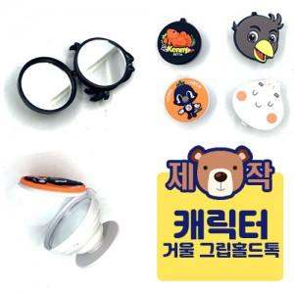

【상세/제작정보】 | <p>크기 및 색상에 따라 금액이 상이하오니 전화문의 부탁드립니다.&nbsp;</p>

【인쇄/포장옵션】 | 기타 / OPP(비닐)

【공급단가】 | 수량 | 1,000~ | 2,000~ | 3,000~ | 5,000~ | 10,000~
*VAT별도 | 단가 | 1,410원 | 1,270원 | 1,190원 | 1,120원 | 1,070원

【상품 URL】 | https://www.synergygift.co.kr:443/src/goods_detail.php?gdno=17794

